Karte
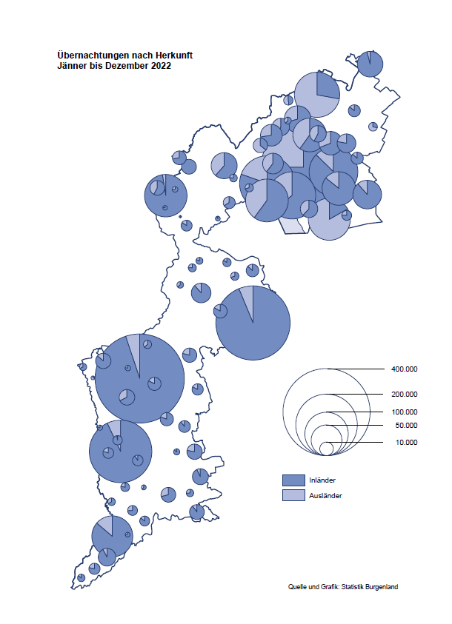

Bgld
Ankünfte nach Unterkunftsart |  |  |  |  |  |  |  | Übernachtungen nach Unterkunftsart |  |  |  |  |  |  |  | Daten für Grafik 2:
Dezember 2022 |  |  |  |  |  |  |  | Dezember 2022 |  |  |  |  |  |  |  |  | Monat | 2022 | 2021 | Ø 2011-2021 | 2021 | 2020 | 2019 | 2018 | 2017 | 2016 | 2015 | 2014 | 2013 | 2012 | 2011

Unterkunftsart | Ankünfte |  |  |  |  |  |  | Unterkunftsart | Übernachtungen |  |  |  |  |  |  |  |  | 2,935,453 | 2,510,061 | 2,883,826 | 2,510,061 | 2,287,961 | 3,144,232 | 3,050,564 | 3,092,657 | 3,084,025 | 2,914,691 | 2,912,637 | 2,853,243 | 2,938,655 | 2,933,357
 | Inländer |  | Ausländer |  | insgesamt |  |  |  | Inländer |  | Ausländer |  | insgesamt
 | 2021 | 2022 | 2021 | 2022 | 2021 | 2022 | % |  | 2021 | 2022 | 2021 | 2022 | 2021 | 2022 | % | Jänner | 1 | 115,620 | 29,476 | 128,877 | 29,476 | 145,353 | 142,561 | 145,246 | 145,386 | 144,674 | 134,038 | 133,981 | 132,179 | 136,230 | 128,519
 |  |  |  |  |  |  |  |  |  |  |  |  |  |  |  | Feber | 2 | 121,086 | 34,472 | 130,386 | 34,472 | 151,431 | 140,588 | 142,295 | 142,728 | 145,581 | 135,782 | 142,631 | 131,305 | 135,387 | 132,050
Burgenland | 22,088 | 42,192 | 3,937 | 10,844 | 26,025 | 53,036 | 103.8% | Burgenland | 73,554 | 113,079 | 10,107 | 21,157 | 83,661 | 134,236 | 60.5% | März | 3 | 138,364 | 45,792 | 138,154 | 45,792 | 64,358 | 163,253 | 168,732 | 155,317 | 173,021 | 148,988 | 147,200 | 164,265 | 148,907 | 139,865
Gewerbl. Beherbergungsbetrieb | 19,874 | 38,497 | 3,534 | 9,686 | 23,408 | 48,183 | 105.8% | Gewerbl. Beherbergungsbetrieb | 48,450 | 84,404 | 8,271 | 17,464 | 56,721 | 101,868 | 79.6% | April | 4 | 227,240 | 50,285 | 180,435 | 50,285 | 5,072 | 244,826 | 224,025 | 232,034 | 202,440 | 201,029 | 212,756 | 185,187 | 215,698 | 211,430
5/4-Stern | 16,151 | 31,843 | 1,735 | 5,419 | 17,886 | 37,262 | 108.3% | 5/4-Stern | 40,940 | 73,055 | 4,779 | 10,662 | 45,719 | 83,717 | 83.1% | Mai | 5 | 290,079 | 158,476 | 255,706 | 158,476 | 46,179 | 283,418 | 306,488 | 278,950 | 328,809 | 292,559 | 285,056 | 297,188 | 278,023 | 257,616
3-Stern | 2,944 | 5,394 | 553 | 1,526 | 3,497 | 6,920 | 97.9% | 3-Stern | 6,176 | 9,203 | 1,387 | 2,893 | 7,563 | 12,096 | 59.9% | Juni | 6 | 341,645 | 333,648 | 310,539 | 333,648 | 233,437 | 353,757 | 312,160 | 347,452 | 298,750 | 304,686 | 319,646 | 276,693 | 292,628 | 343,074
2/1-Stern | 779 | 1,260 | 1,246 | 2,741 | 2,025 | 4,001 | 97.6% | 2/1-Stern | 1,334 | 2,146 | 2,105 | 3,909 | 3,439 | 6,055 | 76.1% | Juli | 7 | 407,558 | 472,159 | 428,075 | 472,159 | 447,640 | 430,134 | 431,967 | 436,808 | 437,717 | 417,086 | 403,168 | 408,674 | 409,575 | 413,893
Privatquartier nicht auf Bauernhof | 296 | 458 | 90 | 244 | 386 | 702 | 81.9% | Privatquartier nicht auf Bauernhof | 738 | 949 | 247 | 685 | 985 | 1,634 | 65.9% | Aug | 8 | 470,298 | 557,336 | 510,964 | 557,336 | 546,671 | 513,292 | 486,508 | 503,565 | 510,434 | 483,048 | 494,104 | 488,499 | 519,743 | 517,405
Privatquartier auf Bauernhof | 113 | 146 | 14 | 45 | 127 | 191 | 50.4% | Privatquartier auf Bauernhof | 245 | 247 | 18 | 101 | 263 | 348 | 32.3% | Sept | 9 | 294,755 | 360,851 | 301,237 | 360,851 | 369,853 | 301,838 | 294,404 | 306,558 | 299,008 | 282,739 | 260,716 | 264,879 | 291,135 | 281,631
Campingplatz | 32 | 156 | 2 | 17 | 34 | 173 |  | Campingplatz | 61 | 375 | 2 | 24 | 63 | 399 |  | Okt | 10 | 230,442 | 257,755 | 216,114 | 257,755 | 203,553 | 225,667 | 217,367 | 218,450 | 217,470 | 203,272 | 206,019 | 203,858 | 211,959 | 211,883
Kurheim der Sozialvers.träger | 208 | 324 | 0 | 0 | 208 | 324 | 55.8% | Kurheim der Sozialvers.träger | 8,022 | 7,665 | 0 | 11 | 8,022 | 7,676 | -4.3% | Nov | 11 | 164,130 | 126,150 | 161,562 | 126,150 | 46,036 | 193,867 | 183,958 | 181,241 | 179,370 | 171,475 | 171,477 | 179,421 | 179,009 | 165,174
Private und öffentliche Kurheime | 700 | 905 | 3 | 7 | 703 | 912 | 29.7% | Private und öffentliche Kurheime | 13,926 | 15,953 | 57 | 65 | 13,983 | 16,018 | 14.6% | Dez | 12 | 134,236 | 83,661 | 121,777 | 83,661 | 28,378 | 151,031 | 137,414 | 144,168 | 146,751 | 139,989 | 135,883 | 121,095 | 120,361 | 130,817
Jugendherberge | 81 | 109 | 0 | 1 | 81 | 110 | 35.8% | Jugendherberge | 112 | 132 | 0 | 1 | 112 | 133 | 18.8%
Ferienwohnung, Ferienhaus | 747 | 1,509 | 285 | 812 | 1,032 | 2,321 | 124.9% | Ferienwohnung, Ferienhaus | 1,937 | 3,203 | 1,472 | 2,634 | 3,409 | 5,837 | 71.2% | Überschrift1: | Übernachtungen im Burgenland 2015
Sonstige Unterkunft | 37 | 88 | 9 | 32 | 46 | 120 |  | Sonstige Unterkunft | 63 | 151 | 40 | 172 | 103 | 323 |  | Überschrift2: | im Vergleich zu 2015 und Ø 2005-2015

Übernachtungen im Dezember nach Unterkunftsarten
Übernachtungen nach Monaten
 |  |  |  |  |  |  |  |  |  |  |  |  |  |  |  | Daten für Grafik 1:
 |  |  |  |  |  |  |  |  |  |  |  |  |  |  |  |  | 2022 | 2021
 |  |  |  |  |  |  |  |  |  |  |  |  |  |  |  | 5/4-Stern | 83,717 | 45,719
 |  |  |  |  |  |  |  |  |  |  |  |  |  |  |  | 3-Stern | 12,096 | 7,563
 |  |  |  |  |  |  |  |  |  |  |  |  |  |  |  | 2/1-Stern | 6,055 | 3,439
 |  |  |  |  |  |  |  |  |  |  |  |  |  |  |  | Privatquartier | 1,982 | 1,248
 |  |  |  |  |  |  |  |  |  |  |  |  |  |  |  | Campingplatz | 399 | 63
 |  |  |  |  |  |  |  |  |  |  |  |  |  |  |  | Kurheim, Erhol. | 23,694 | 22,005
 |  |  |  |  |  |  |  |  |  |  |  |  |  |  |  | Sonst. Unterk. | 6,293 | 3,624

 |  |  |  |  |  |  |  |  |  |  |  |  |  |  |  | Kontrolle | 134,236 | 83,661

Gemeinde20
Die 20 Gemeinden mit den meisten Übernachtungen
Dezember 2022

Gemeinde | Ankünfte |  |  | Übernachtungen
 | 2021 | 2022 | % | 2021 | 2022 | %

Bad Tatzmannsdorf | 4,423 | 7,879 | 78.1% | 20,895 | 30,749 | 47.2%
Stegersbach | 3,623 | 6,821 | 88.3% | 9,662 | 17,498 | 81.1%
Lutzmannsburg | 4,311 | 7,968 | 84.8% | 9,517 | 17,246 | 81.2%
Parndorf | 2,641 | 7,406 |  | 4,113 | 10,603 | 157.8%
Frauenkirchen | 3,093 | 5,210 | 68.4% | 6,161 | 10,058 | 63.3%
Bad Sauerbrunn | 466 | 524 | 12.4% | 6,135 | 6,413 | 4.5%
Rust | 644 | 1,823 |  | 4,205 | 5,811 | 38.2%
Jennersdorf | 1,069 | 2,204 | 106.2% | 2,048 | 4,710 | 130.0%
Sankt Andrä am Zicksee | 242 | 246 | 1.7% | 3,462 | 3,205 | -7.4%
Andau | 28 | 2,149 |  | 80 | 3,178
Kittsee | 150 | 159 | 6.0% | 3,006 | 3,080 | 2.5%
Eisenstadt | 440 | 1,677 |  | 1,097 | 2,700 | 146.1%
Neusiedl am See | 318 | 1,172 |  | 1,129 | 2,513 | 122.6%
Pamhagen | 361 | 214 | -40.7% | 1,722 | 1,045 | -39.3%
Podersdorf am See | 135 | 592 |  | 197 | 989
Mönchhof | 151 | 193 | 27.8% | 1,025 | 957 | -6.6%
Gols | 65 | 267 |  | 248 | 715
Steinbrunn | 43 | 214 |  | 87 | 700
Oberwart | 279 | 408 | 46.2% | 580 | 656 | 13.1%
Neudörfl | 85 | 259 |  | 216 | 618

Die 10 Gemeinden mit den meisten Übernachtungen im Dezember
 |  |  |  |  |  |  |  | Daten für Grafik: | 2021 | 2022 | 2021 | 2022
 |  |  |  |  |  |  | 1 | Bad Tatzmannsdorf | 20,895 | 30,749 | 120.2 | 124.2
 |  |  |  |  |  |  | 2 | Stegersbach | 9,662 | 17,498 | 55.6 | 70.7
 |  |  |  |  |  |  | 3 | Lutzmannsburg | 9,517 | 17,246 | 54.7 | 69.6
 |  |  |  |  |  |  | 4 | Parndorf | 4,113 | 10,603 | 23.7 | 42.8
 |  |  |  |  |  |  | 5 | Frauenkirchen | 6,161 | 10,058 | 35.4 | 40.6
 |  |  |  |  |  |  | 6 | Bad Sauerbrunn | 6,135 | 6,413 | 35.3 | 25.9
 |  |  |  |  |  |  | 7 | Rust | 4,205 | 5,811 | 24.2 | 23.5
 |  |  |  |  |  |  | 8 | Jennersdorf | 2,048 | 4,710 | 11.8 | 19.0
 |  |  |  |  |  |  | 9 | Sankt Andrä am Zicksee | 3,462 | 3,205 | 19.9 | 12.9
 |  |  |  |  |  |  | 10 | Andau | 80 | 3,178 | 0.5 | 12.8
 |  |  |  |  |  |  |  | restliche Gemeinden | 17,383 | 24,765 | 100.0 | 100.0

 |  |  |  |  |  |  |  | Insgesamt | 83,661 | 134,236

